Arkusz1
NUMER | PRODUKT | CENA NETTO | ILOŚĆ | CENA BRUTTO | OPIS | ZDJĘCIE
Sprzęt AGD Załącznik nr 1
1 | odkurzacz |  | 5 |  | Poziom hałasu [dB] 62 Moc silnika [W] 1800 Typ filtra Workowy Pojemność pojemnika/worka [l] 10 Zasięg pracy [m] 16Podstawowe wyposażenie odkurzacza to: - ssawka mała, - ssawka okrągła w włosiem, - ssawka szczelinowa, - wąż 2,8 m, - 2 rury metalowe, - 2 worki papierowe. - ssawkoszczotka Spival | 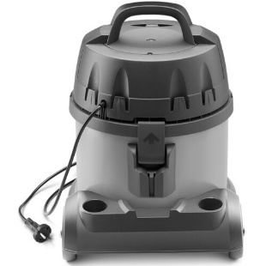
2 | Ekspres do kawy |  | 1 |  | Typ ekspresu automatyczn Ciśnienie 15 barów Moc 1500 W Rodzaj kawy ziarnista, mielona System spieniający mleko zintegrowany Młynek ceramiczny Pojemność zbiornika na wodę 1,7 litra Pojemność zbiornika na kawę 270 g System grzewczy sensoFlow Sterowanie ekran dotykowy Wyświetlacz kolorowy wyświetlacz TFTEspresso, Gorąca woda, Cappuccino, Klasyczna czarna kawa (coffee), Spienione mleko, Ristretto, Latte macchiato, Café au lait, Americano, Caffé crema | 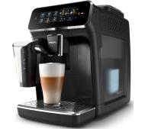
3 | Stacja do dezynfekcji rąk - bezdotykowy automatyczny dozownik + stojak dezynfekcyjny... |  | 2 |  | Dyspenser/dezynfektor automatyczny na baterie , zasilacz w zestawie Czujnik ruchu na podczerwień: od 2 -12 cm Dysza mgiełka (spray) na płyn antybakteryjny, antywirusowy Wymiary dozownika: 123 mm x 262 mm x 114 mm Pojemnik na płyn: 1000 ml Materiał dozownika - mocne tworzywo ABS Urządzenie posiada Certyfikat CE | 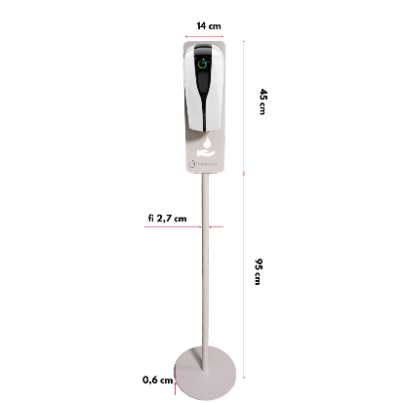
4 | Myjka do okien |  | 3 |  | Parametry Czas ładowania [h] 2 Czas pracy [min] 20 Szerokość ssawki [mm] 280 Typ Elektryczna Waga [kg] 0.7 Wydajność [m2] 60 Wymiary [mm] 130 x 280 x 355 Załączona dokumentacja Instrukcja obsługi w języku polskim, Karta gwarancyjna Zasilanie Akumulatorowe | 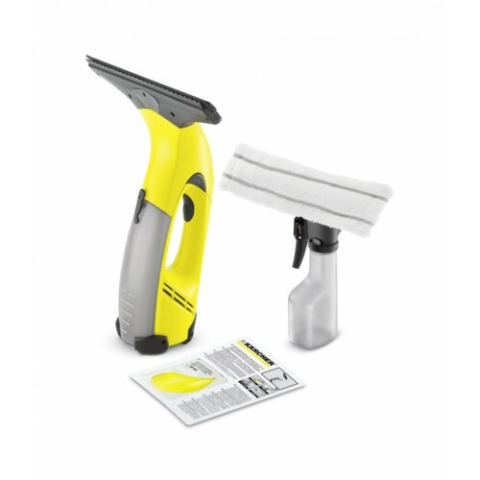
5 | Środek do mycia szyb 500 ml |  | 5 |  | ŚRODEK DO MYCIA SZYB KONCENTRAT 500 ml • Do myjek zwykłych i ciśnieniowych • Skutecznie i dokładnie myje szklane powierzchnie • Nie pozostawia smug
WARTOŚĆ: |  |  |  | -

